상품제안서
크리스탈상패 S26 | 상품코드: S41182

 |  |  |  |  |  |  | 02-713-8555 | www.synergygift.co.kr
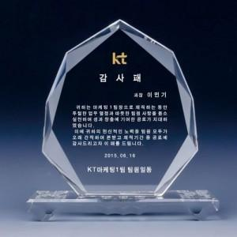

【상세/제작정보】

【인쇄/포장옵션】 | 풀칼라, 샌딩인쇄 / 우단케이스

【공급단가】 | 수량 | 1~ | 10~ | 30~ | 50~ | 100~
*VAT별도 | 단가 | 67,500원 | 65,250원 | 63,000원 | 60,750원 | 58,500원

【상품 URL】 | https://www.synergygift.co.kr:443/src/goods_detail.php?gdno=41182

